Hilfe und Tipps
Hilfe und Tipps zur Dokumentnutzung
Geschütztes Blatt |  | Die Tabelle ist geschützt, aber Zeilen können weiterhin eingefügt werden. Falls nötig den Blattschutz aufzuheben, nach Anpassung wieder sperren und dabei achten, dass folgende Felder ausgewählt sind:
 |  | 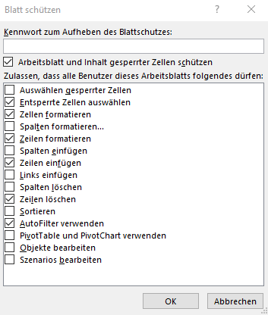
Protokoll-Automationen |  | Protokollpunkte, die erledigt sind, werden automatisch grau. Punkte, die noch offen sind, aber das Fristdatum überschritten haben, bekommen automatisch eine Schattierung (soft) gem. Doku_Info.
durchgehende Seitennummerierung beim Drucken |  | Das Dokument ist die Zusammensetzung von den Blätter Deckblatt, Protokoll und Doku_Info. Für eine durchgehende Seitennummerierung, die 3 Blätter mit Shift auswählen und drucken.
Plotauswahl beim Drucken |  | Druckerauswahl für bessere Ergebnis: Microsoft Print to PDF. Register Deckblatt, Protokoll und Doku_Info mit Strg auswählen, um zusammenzudrucken

Raster
 | 0,25
5.79 |  | 11.88

